Chart1
 | Mahaswa | Dosen
 | 200,000 | 823,500
 | 40 | 10
 | 8,000,000 | 8,235,000

Sheet1
Nama | Satuan | Kuantitas | Total | Catatan
VILLA |  |  |  |  |  | Villa
Family suite 4 orang/kamar | 890,000 | 13 | 11,570,000 |  |  | Standard AC Rp. 315.000 | 890,000,000 | 12,460,000,000
Ball Room | 150,000 | 50 | 7,500,000 |  |  | Deluxe Rp. 585.000
Makan hari kedua | 30,000 | 50 | 1,500,000 |  |  | Deluxe suite Rp. 665.000
Makan hari pertama | 30,000 | 50 | 1,500,000 |  |  | Family suite Rp. 890.000
Akomodasi |  |  |  |  |  | Family sea view Rp. 1.020.000
Bis 50 orang | 3,200,000 | 2 | 6,400,000 | Include Driver dan BBM |  | VIP Rp. 1.570.000
Outbound |  |  |  |  |  | Tropical Suite Rp. 1.870.000
Citumang | 80,000 | 50 | 4,000,000
 |  | Total | 32,470,000
 |  | Total/2 | 16,235,000 |  |  | Kapasitas 2 orang*
 |  |  |  | 15,000,000 |  | - Standard AC (8 kamar)
 |  |  |  |  |  | - Deluxe (21 kamar)
 |  | 324,700 |  |  |  | - Deluxe Suite (23 kamar)
 |  | Mahaswa | 200,000 | 40 | 8,000,000
 |  | Dosen | 823,500 | 10 | 8,235,000 | STANDARD AC
 |  |  |  |  |  | Kapasitas 2 Orang
 |  |  | 500,000 | 10 | 5,000,000 | Sharing Bathroom (kamar mandi diluar/tidak ada kamar mandi di dalam kamar)
 |  |  |  |  |  | Bed 160*200 (1 bed)
 |  |  |  |  |  | Sudah ada AC di dalam kamar, TV, meja, dan tempat tidur

Skema 1 |  |  |  |  |  | DELUXE
Dosen | 800,000 | 10 | 8,000,000 |  |  | Kapasitas untuk 2 Orang
Mahasiwa | 200,000 | 40 | 8,000,000 |  |  | View ke Dalam Hotel
 |  | Member | 16,000,000 |  |  | 2 pilihan bed:
 |  | AICOMS | 16,470,000 |  |  | Tipe twin bed ukuran 100x200 (2 bed)
 |  | Total | 32,470,000 |  |  | Tipe double bed ukuran 160x200 (1 bed)

Skema 2
AICOMS | 16,235,000 |  |  |  |  | DELUXE SUITE A / Sea View
Member | 16,235,000 | Dosen | 10,823,333 | 1,082,333 |  | View ke Pantai dengan Balkon
 |  | Mahasiswa | 5,411,667 | 135,292 |  | Kapasitas untuk 2 orang
 |  |  |  |  |  | 2 pilihan bed:
 |  |  |  |  |  | Tipe twin bed ukuran 100x200 (2 bed)
 |  |  |  |  |  | Tipe double bed ukuran 160x200 (1 bed)
Skema 3 3 Dosen 2 mahasiswa
AICOMS | 16,235,000
Member | 16,235,000 | Dosen | 9,741,000 | 974,100 |  | DELUXE SUITE B / Street View
 |  | Mahasiswa | 6,494,000 | 162,350 |  | View ke Jalan
 |  |  |  |  |  | Kapasitas untuk 2 orang
Skema 4 4 dosen 3 mahasiswa |  |  |  |  |  | Bed ukuran 180x200 (1 bed)
AICOMS | 16,235,000
Member | 16,235,000 | Dosen | 9,277,143 | 927,714
 |  | Mahasiswa | 6,957,857 | 173,946
 |  |  |  |  |  | *Kapasitas 4 orang*
Skema 5 5 Dosen 4 mahasiswa |  |  |  |  |  | - family suite (29 kamar)
AICOMS | 16,235,000 |  |  |  |  | - family sea view (2 kamar)
Member | 16,235,000 | Dosen | 9,019,444 | 901,944 |  | - VIP (2 kamar)
 |  | Mahasiswa | 7,215,556 | 180,389 |  | - Tropical Suite (3 kamar)
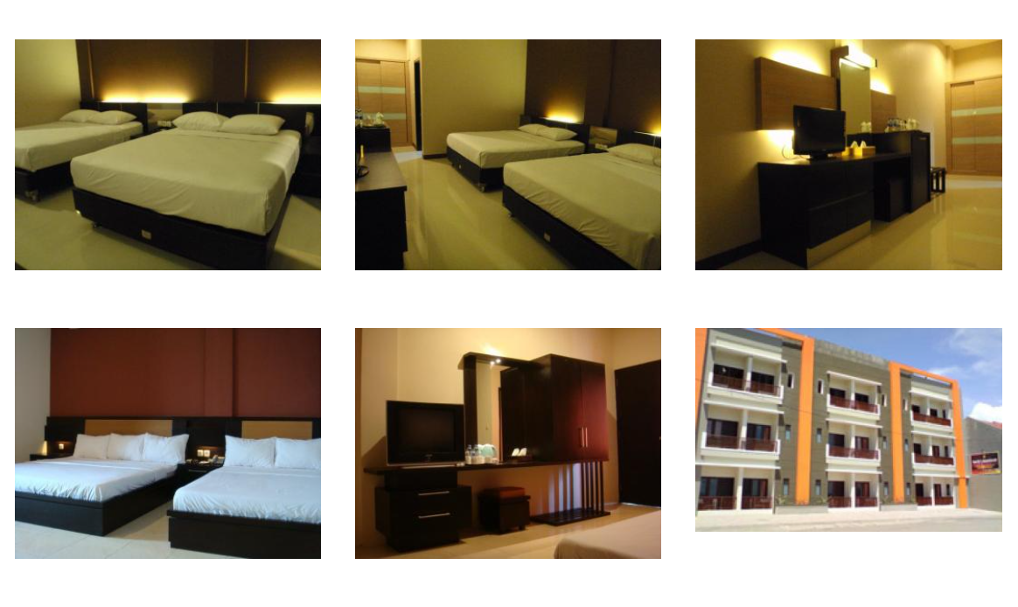
 |  |  |  |  |  | FAMILY SUITE
 |  |  |  |  |  | Kapasitas untuk 4 orang
 |  |  |  |  |  | View ke dalam Hotel / Street View (tergantung ketersediaan Kamar)
 |  |  |  |  |  | Bed ukuran 160x200 (2 Bed)

 |  |  |  |  |  | FAMILY SEA VIEW
 |  |  |  |  |  | Kapasitas untuk 4 orang
 |  |  |  |  |  | View ke Pantai
 |  |  |  |  |  | Bed ukuran 160x200 (2 Bed)

 |  |  |  |  |  | VIP
 |  |  |  |  |  | Kapasitas untuk 4 orang
 |  |  |  |  |  | View ke dalam hotel
 |  |  |  |  |  | dalam 1 kamar VIP terdiri dari 2 kamar tidur, 1 living room dengan sofa, 1 pantry
 |  |  |  |  |  | Bed ukuran 160x200 (2 Bed)

 |  |  |  |  |  | TROPICAL SUITE
 |  |  |  |  |  | Kapasitas untuk 4 orang
 |  |  |  |  |  | view ke pantai dan ke dalam hotel (2 view sekaligus)
 |  |  |  |  |  | dalam 1 kamar Tropical Suite terdiri dari :
 |  |  |  |  |  | - 1 kamar tidur master dengan view ke dalam hotel
 |  |  |  |  |  | - 1 kamar tidur dengan view ke pantai menyatu dengan Living Room dan Pantry yang di sekat dengan Partisi
 |  |  |  |  |  | #NAME?
 |  |  |  |  |  | - bed ukuran 160x200 (2 bed)

 |  |  |  |  |  | Follow this link to view our catalogue on WhatsApp: https://wa.me/c/628112282089

Acara diadakan tanggal 5-6 Februari. Lokasi ditentukan survei. Jika dipangandaran Fasilitas yang didapatkan berupa akomodasi (BIS), Penginapan, Makan, Outbound.
Nama
Member AICOMS | Dosen/mahasiswa
Kesedian mengikuti SIAWASE SPRING 2022 secara onsite | Ya/ Tidak
Jika bersedia | Pangandaran atau (Lembang, Ciwidey, Garut)
Kesanggupan biaya dosen (per-kepala jika membawa pasangan, anak) jika di Pangandaran | 600,000 | 700,000 | Jika membawa istri dan 2 anak maka | biaya 600000 x 4 orang | 2,400,000
Kesanggupan biaya mahasiswa per-orang jika di Pangandaran | 100,000 | 150,000 | 200,000

